Ranking PiN_DMC>3,5T
PZPM |  |  |  |  |  | 2026-05-11
Pierwsze rejestracje NOWYCH przyczep i naczep* o DMC>3,5T, udział w rynku %
First Registrations of NEW Trailers & Semi-Trailers with GVW>3.5T, Market Share %
Pozycja | Marka | Rok narastająco Styczeń - Kwiecień
 |  | YTD January - April
 |  | 2026 |  | 2025 |  | Zmiana % r/r
No. | Make
 |  | Ogółem | Udział % | Ogółem | Udział % | Change % y/y
 |  | Total | Mkt shr % | Total | Mkt shr %
1 | SCHMITZ CARGOBULL | 1,539 | 21.41% | 2,050 | 29.84% | -24.9%
2 | KRONE | 1,207 | 16.79% | 964 | 14.03% | 25.2%
3 | WIELTON | 1,103 | 15.35% | 936 | 13.62% | 17.8%
4 | KOEGEL | 1,002 | 13.94% | 711 | 10.35% | 40.9%
5 | WECON | 288 | 4.01% | 219 | 3.19% | 31.5%
6 | SCHWARZMUELLER | 164 | 2.28% | 154 | 2.24% | 6.5%
7 | KAESSBOHRER | 146 | 2.03% | 176 | 2.56% | -17.0%
8 | FLIEGL | 128 | 1.78% | 126 | 1.83% | 1.6%
9 | KEMPF | 106 | 1.47% | 91 | 1.32% | 16.5%
10 | BERGER | 92 | 1.28% | 65 | 0.95% | 41.5%
11 | D-TEC | 91 | 1.27% | 66 | 0.96% | 37.9%
12 | BODEX | 84 | 1.17% | 115 | 1.67% | -27.0%
13 | FFB FELDBINDER | 68 | 0.95% | 44 | 0.64% | 54.5%
 | ZASŁAW | 68 | 0.95% | 77 | 1.12% | -11.7%
15 | CIMC | 62 | 0.86% | 12 | 0.17% | 416.7%
16 | GT TRAILERS/GNIOTPOL | 58 | 0.81% | 42 | 0.61% | 38.1%
17 | INTER CARS - FEBER | 54 | 0.75% | 51 | 0.74% | 5.9%
18 | MHS | 45 | 0.63% | 33 | 0.48% | 36.4%
19 | MEGA | 44 | 0.61% | 49 | 0.71% | -10.2%
20 | LOHR | 42 | 0.58% | 41 | 0.60% | 2.4%
 | Pozostałe / Others | 796 | 11.1% | 849 | 12.4% | -6.2%
 | OGÓŁEM / TOTAL | 7,187 | 100% | 6,871 | 100% | 4.6%
*/ bez rejestracji czasowych
Źródło: analizy PZPM na podstawie CEP
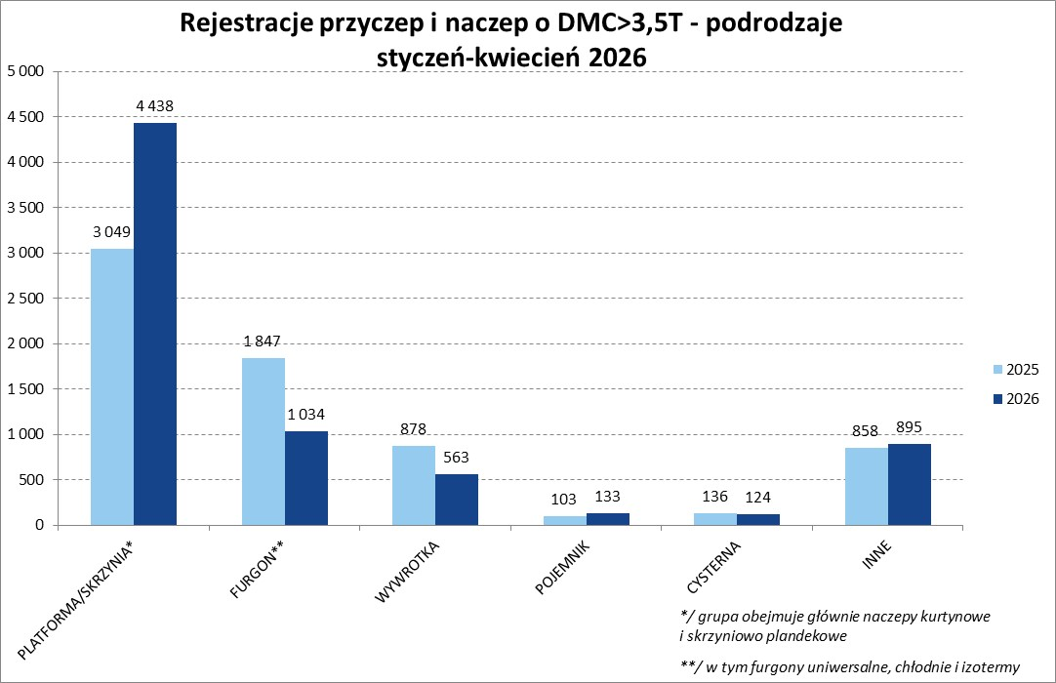

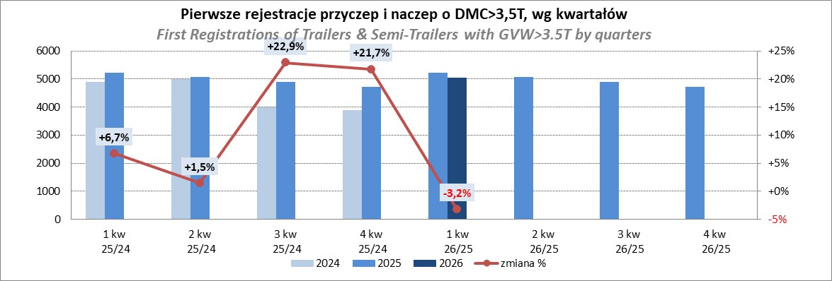

Ranking Naczepy DMC>3,5T
PZPM |  |  |  |  |  | 2026-05-11
Pierwsze rejestracje NOWYCH naczep* o DMC>3,5T, udział w rynku %
First Registrations of NEW Semi-Trailers with GVW>3.5T, Market Share %
Pozycja | Marka | Rok narastająco Styczeń - Kwiecień
 |  | YTD January - April
 |  | 2026 |  | 2025 |  | Zmiana % r/r
No. | Make
 |  | Ogółem | Udział % | Ogółem | Udział % | Change % y/y
 |  | Total | Mkt shr % | Total | Mkt shr %
1 | SCHMITZ CARGOBULL | 1,539 | 24.71% | 2,048 | 33.55% | -24.9%
2 | KRONE | 1,203 | 19.31% | 962 | 15.76% | 25.1%
3 | KOEGEL | 1,002 | 16.09% | 707 | 11.58% | 41.7%
4 | WIELTON | 797 | 12.79% | 755 | 12.37% | 5.6%
5 | SCHWARZMUELLER | 161 | 2.58% | 150 | 2.46% | 7.3%
6 | KAESSBOHRER | 128 | 2.05% | 161 | 2.64% | -20.5%
7 | FLIEGL | 110 | 1.77% | 110 | 1.80% | 0.0%
8 | KEMPF | 106 | 1.70% | 91 | 1.49% | 16.5%
9 | BERGER | 92 | 1.48% | 65 | 1.06% | 41.5%
10 | D-TEC | 91 | 1.46% | 66 | 1.08% | 37.9%
11 | BODEX | 83 | 1.33% | 110 | 1.80% | -24.5%
12 | FFB FELDBINDER | 68 | 1.09% | 44 | 0.72% | 54.5%
13 | CIMC | 62 | 1.00% | 12 | 0.20% | 416.7%
14 | ZASŁAW | 54 | 0.87% | 67 | 1.10% | -19.4%
 | INTER CARS - FEBER | 54 | 0.87% | 51 | 0.84% | 5.9%
16 | MEGA | 44 | 0.71% | 49 | 0.80% | -10.2%
17 | STAS | 36 | 0.58% | 41 | 0.67% | -12.2%
18 | CHEREAU | 33 | 0.53% | 0 | 0.00%
19 | SPITZER | 31 | 0.50% | 21 | 0.34% | 47.6%
 | LAG | 31 | 0.50% | 31 | 0.51% | 0.0%
 | Pozostałe / Others | 504 | 8.1% | 564 | 9.2% | -10.6%
 | OGÓŁEM / TOTAL | 6,229 | 100% | 6,105 | 100% | 2.0%
*/ bez rejestracji czasowych
Źródło: analizy PZPM na podstawie CEP
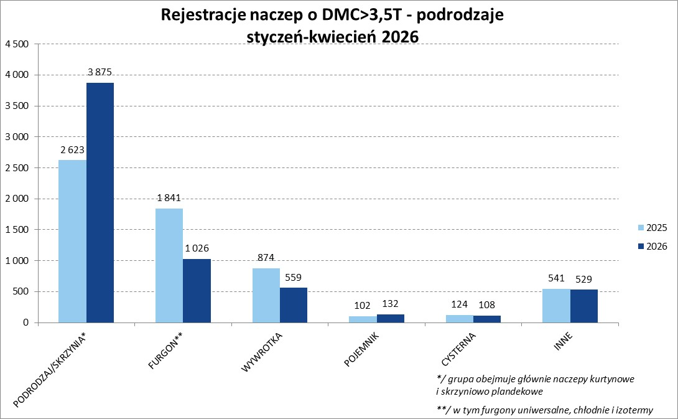

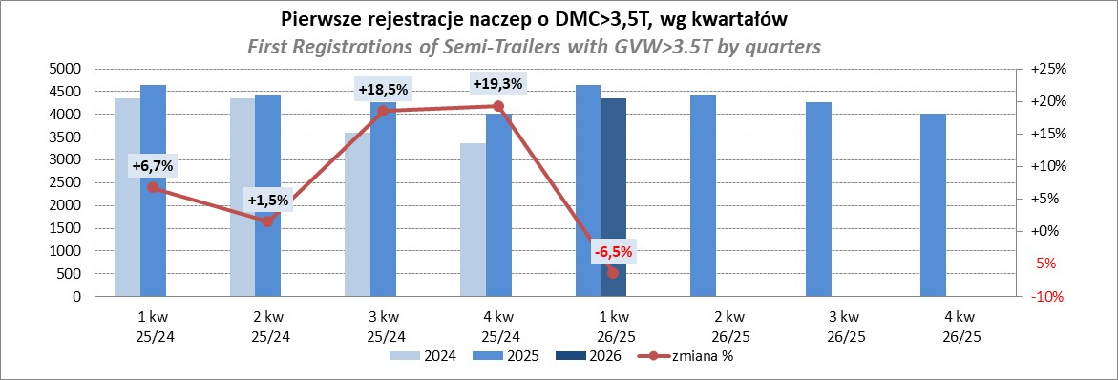

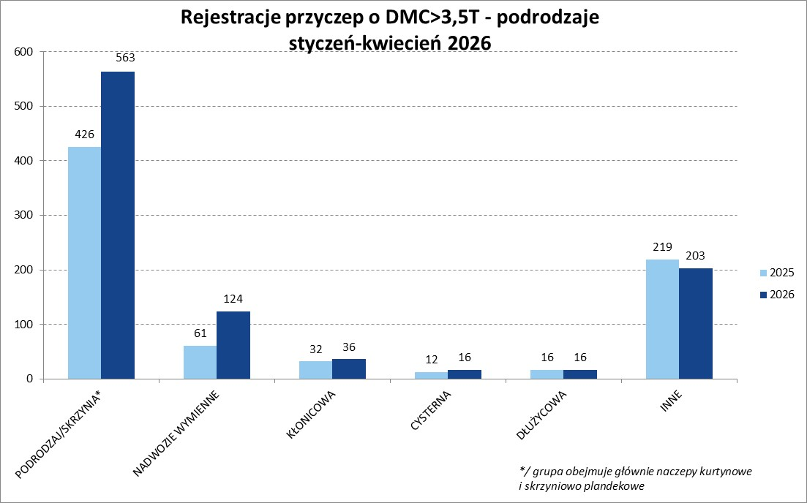
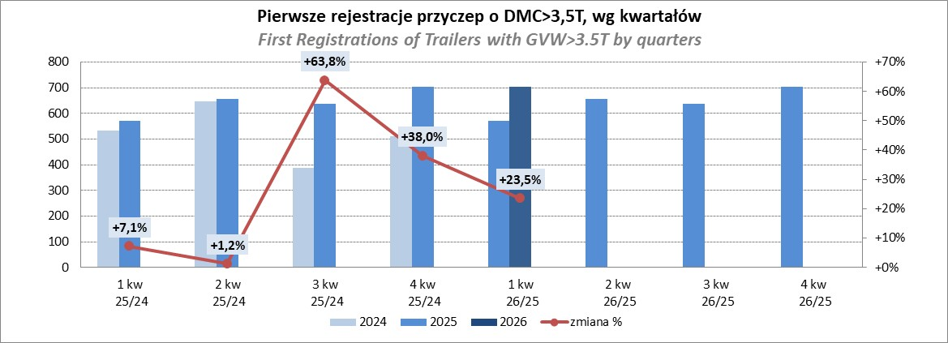

Przyczepy lekkie
PZPM |  |  |  |  |  | 2026-05-11
Pierwsze rejestracje NOWYCH przyczep lekkich*, udział w rynku %
First Registrations of NEW Light Trailers, Market Share %
Pozycja | Marka | Rok narastająco Styczeń - Kwiecień
 |  | YTD January - April
 |  | 2026 |  | 2025 |  | Zmiana % r/r
No. | Make
 |  | Ogółem | Udział % | Ogółem | Udział % | Change % y/y
 |  | Total | Mkt shr % | Total | Mkt shr %
1 | NEPTUN-SORELPOL | 4,382 | 24.09% | 4,498 | 26.80% | -2.6%
2 | TEMARED | 2,618 | 14.39% | 3,934 | 23.44% | -33.5%
3 | UNITRAILER | 1,634 | 8.98% | 0 | 0.00%
4 | BRENDERUP-THULE TRAILERS | 1,241 | 6.82% | 1,041 | 6.20% | 19.2%
5 | ZASŁAW | 1,099 | 6.04% | 1,051 | 6.26% | 4.6%
6 | FARO | 961 | 5.28% | 779 | 4.64% | 23.4%
7 | NIEWIADÓW | 927 | 5.10% | 747 | 4.45% | 24.1%
8 | MARTZ | 729 | 4.01% | 526 | 3.13% | 38.6%
9 | RYDWAN | 517 | 2.84% | 543 | 3.24% | -4.8%
10 | FRACHT | 365 | 2.01% | 351 | 2.09% | 4.0%
11 | WIOLA | 327 | 1.80% | 329 | 1.96% | -0.6%
12 | VESTA POLSKA | 271 | 1.49% | 38 | 0.23% | 613.2%
13 | WIDPOL | 241 | 1.32% | 241 | 1.44% | 0.0%
14 | TOP TRAILER | 197 | 1.08% | 108 | 0.64% | 82.4%
15 | LORRIES | 180 | 0.99% | 160 | 0.95% | 12.5%
 | STIM | 164 | 0.90% | 178 | 1.06% | -7.9%
17 | GŁOWACZ | 139 | 0.76% | 170 | 1.01% | -18.2%
18 | KAMCZEPKA | 138 | 0.76% | 0 | 0.00%
19 | MASTER-TECH | 137 | 0.75% | 142 | 0.85% | -3.5%
20 | W.N.P. M.SUSKI | 131 | 0.72% | 137 | 0.82% | -4.4%
 | SIDECAR | 1,794 | 9.9% | 1,812 | 10.8% | -1.0%
 | OGÓŁEM / TOTAL | 18,192 | 100% | 16,785 | 100% | 8.4%
*/ bez rejestracji czasowych
Źródło: analizy PZPM na podstawie CEP
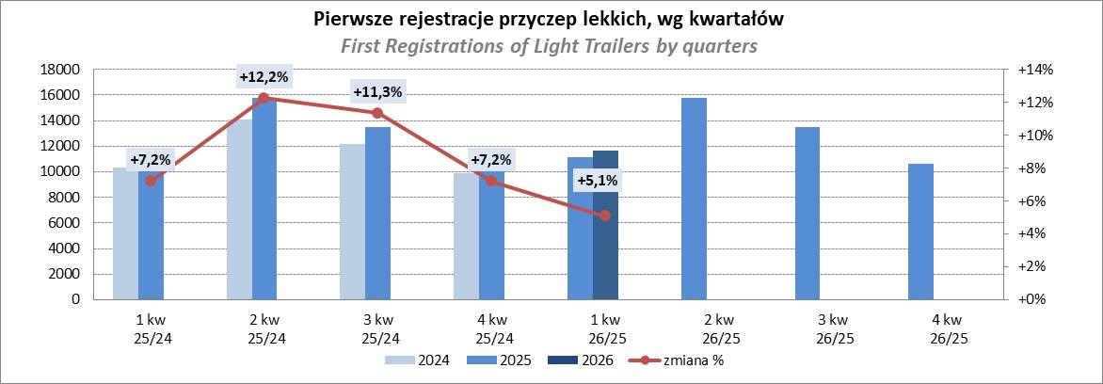

Ranking_P-CR
PZPM |  |  |  |  |  | 2026-05-11
Pierwsze rejestracje NOWYCH przyczep ciężarowych rolniczych*, udział w rynku %
First Registrations of NEW Agricultural Trailers, Market Share %
Pozycja | Marka | Rok narastająco Styczeń - Kwiecień
 |  | YTD January - April
 |  | 2026 |  | 2025 |  | Zmiana % r/r
No. | Make
 |  | Ogółem | Udział % | Ogółem | Udział % | Change % y/y
 |  | Total | Mkt shr % | Total | Mkt shr %
1 | PRONAR | 388 | 24.82% | 551 | 26.70% | -29.6%
2 | MEPROZET | 205 | 13.12% | 77 | 3.73% | 166.2%
3 | METAL-FACH | 196 | 12.54% | 334 | 16.18% | -41.3%
4 | POMOT | 115 | 7.36% | 53 | 2.57% | 117.0%
5 | METALTECH | 53 | 3.39% | 149 | 7.22% | -64.4%
6 | JOSKIN | 48 | 3.07% | 103 | 4.99% | -53.4%
7 | URSUS | 46 | 2.94% | 47 | 2.28% | -2.1%
8 | WIELTON | 45 | 2.88% | 119 | 5.77% | -62.2%
 | ZASŁAW | 45 | 2.88% | 91 | 4.41% | -50.5%
10 | PPHU WODZIŃSKI | 43 | 2.75% | 51 | 2.47% | -15.7%
11 | TECHMONT | 35 | 2.24% | 48 | 2.33% | -27.1%
12 | FLIEGL | 31 | 1.98% | 63 | 3.05% | -50.8%
 | CYNKOMET | 31 | 1.98% | 30 | 1.45% | 3.3%
14 | AGROMET PILMET | 28 | 1.79% | 16 | 0.78% | 75.0%
15 | MARPOL | 26 | 1.66% | 38 | 1.84% | -31.6%
 | Pozostałe / Others | 228 | 14.6% | 294 | 14.2% | -22.4%
 | OGÓŁEM / TOTAL | 1,563 | 100% | 2,064 | 100% | -24.3%
*/ bez rejestracji czasowych
Źródło: analizy PZPM na podstawie CEP
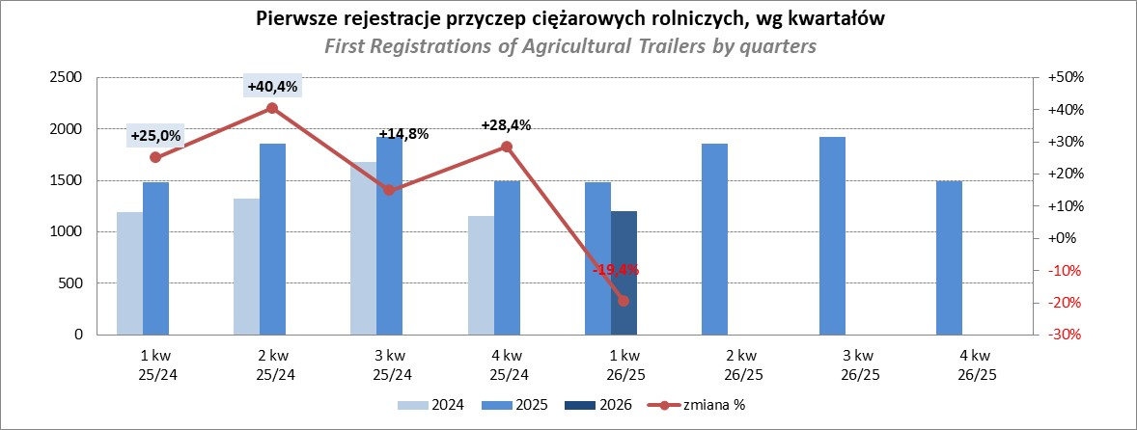

Ranking_CR
PZPM |  |  |  |  |  | 2026-05-11
Pierwsze rejestracje NOWYCH ciągników rolniczych*, udział w rynku %
First Registrations of NEW Agricultural Tractors*, Market Share %
Pozycja | Marka | Rok narastająco Styczeń - Kwiecień
 |  | YTD January - April
 |  | 2026 |  | 2025 |  | Zmiana % r/r
No. | Make
 |  | Ogółem | Udział % | Ogółem | Udział % | Change % y/y
 |  | Total | Mkt shr % | Total | Mkt shr %
1 | NEW HOLLAND | 348 | 13.02% | 483 | 15.39% | -28.0%
2 | JOHN DEERE | 343 | 12.83% | 329 | 10.48% | 4.3%
3 | KUBOTA | 250 | 9.35% | 299 | 9.53% | -16.4%
4 | DEUTZ-FAHR | 225 | 8.42% | 309 | 9.85% | -27.2%
5 | CLAAS | 160 | 5.99% | 216 | 6.88% | -25.9%
6 | CASE IH | 139 | 5.20% | 211 | 6.72% | -34.1%
7 | MASSEY FERGUSON | 134 | 5.01% | 187 | 5.96% | -28.3%
8 | FENDT | 132 | 4.94% | 116 | 3.70% | 13.8%
9 | DAEDONG-KIOTI | 129 | 4.83% | 49 | 1.56% | 163.3%
10 | SOLIS | 126 | 4.71% | 165 | 5.26% | -23.6%
11 | LS | 79 | 2.96% | 78 | 2.49% | 1.3%
12 | FARMTRAC | 74 | 2.77% | 104 | 3.31% | -28.8%
13 | VALTRA | 73 | 2.73% | 168 | 5.35% | -56.5%
14 | LOVOL | 69 | 2.58% | 89 | 2.84% | -22.5%
15 | HINOMOTO | 42 | 1.57% | 8 | 0.25% | 425.0%
 | Pozostałe / Others | 350 | 13.1% | 327 | 10.4% | 7.0%
 | OGÓŁEM / TOTAL | 2,673 | 100% | 3,138 | 100% | -14.8%
*Pojazdy zarejestrowane jako Ciągniki Rolnicze bez wyróżnionych jako potencjalne ATV / UTV
** Liczby zawierają rejestracje czasowe na koniec miesięcy
Źródło: analizy PZPM na podstawie CEP
